概要
目標角度と現在角度の推移
項目 | 値
生成日時 | 2026-09-22 02:19:05
記録点数 | 3419
記録時間 [s] | 341.9
最終目標角度 [deg] | 90
最終指令角度 [deg] | 90
最終現在角度 [deg] | 89.686735262
最終角度誤差 [deg] | 0.31326473814
最大追従誤差 [deg] | 2.009996853
最終状態 | POST_ROTATION_TRANSLATING

把持点（生値） | 最小法線力 [N] | 平均法線力 [N] | 最大法線力 [N]
AMIR1 左指 | 2.3356639114E-11 | 14.071432036 | 25.236733689
AMIR1 右指 | 2.3356600994E-11 | 14.303681466 | 25.2783763
AMIR2 左指 | 2.3342292163E-11 | 15.937779889 | 25.231374843
AMIR2 右指 | 2.3342295425E-11 | 16.16743192 | 25.5829768

把持点（把持直後=0補正） | 最小変動 [N] | 平均変動 [N] | 最大変動 [N]
AMIR1 左指 | 0.0031974021798 | 2.5717038091 | 10.151830248
AMIR1 右指 | 0.0058309139801 | 2.9347173235 | 9.1143709305
AMIR2 左指 | 0.0048538773429 | 2.036836868 | 11.344263984
AMIR2 右指 | 0.021050302192 | 2.7156865352 | 10.318168686

把持点の法線力推移（表示用平滑値）
物体重心位置 | 初期値 [m] | 最終値 [m] | 変位 [m]
X | -4.8304295193E-22 | 0.98123256002 | 0.98123256002
Y | -1.2219049697E-20 | 0.21236250716 | 0.21236250716

把持直後基準の法線力変動

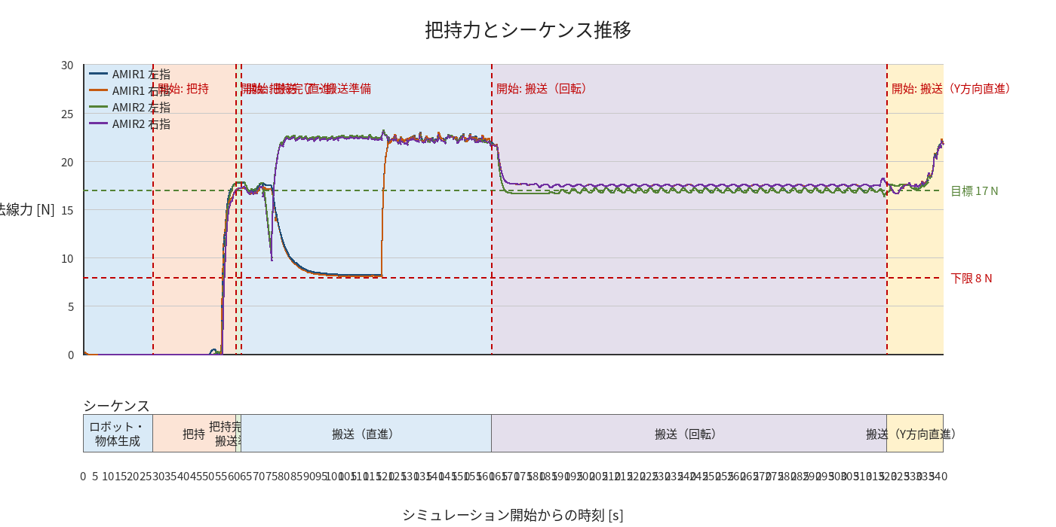

物体姿勢 XYZ（Roll・Pitch・Yaw）

物体重心位置のX-Y軌跡（Zは除外）

右指グラフ
